Evidence
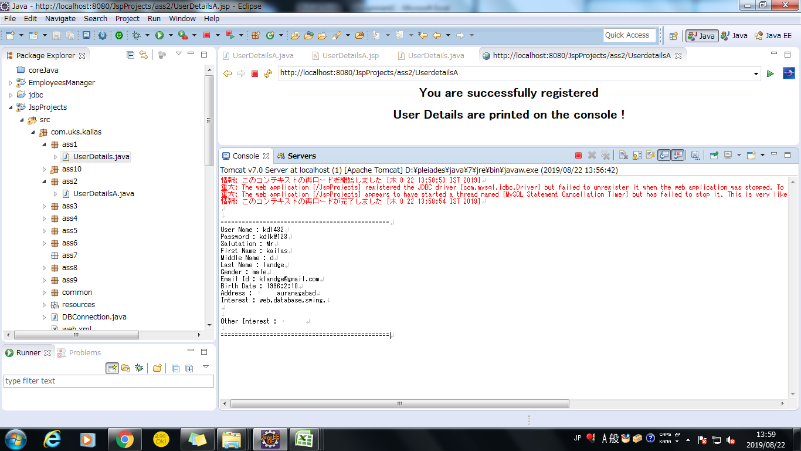
Screen shoot 1: | Page Load

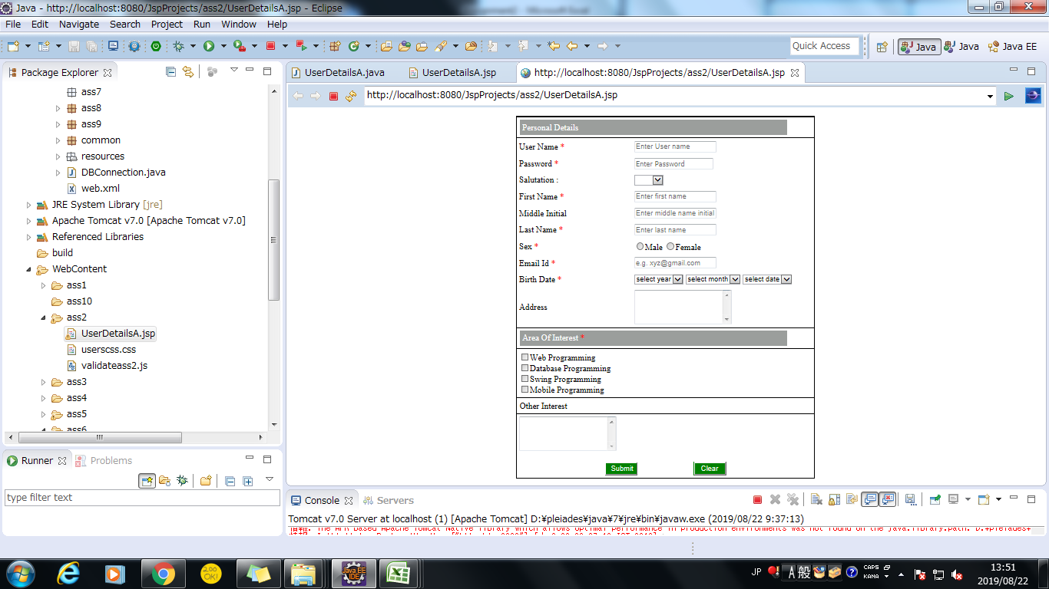

Screen shoot 2: | Error Message

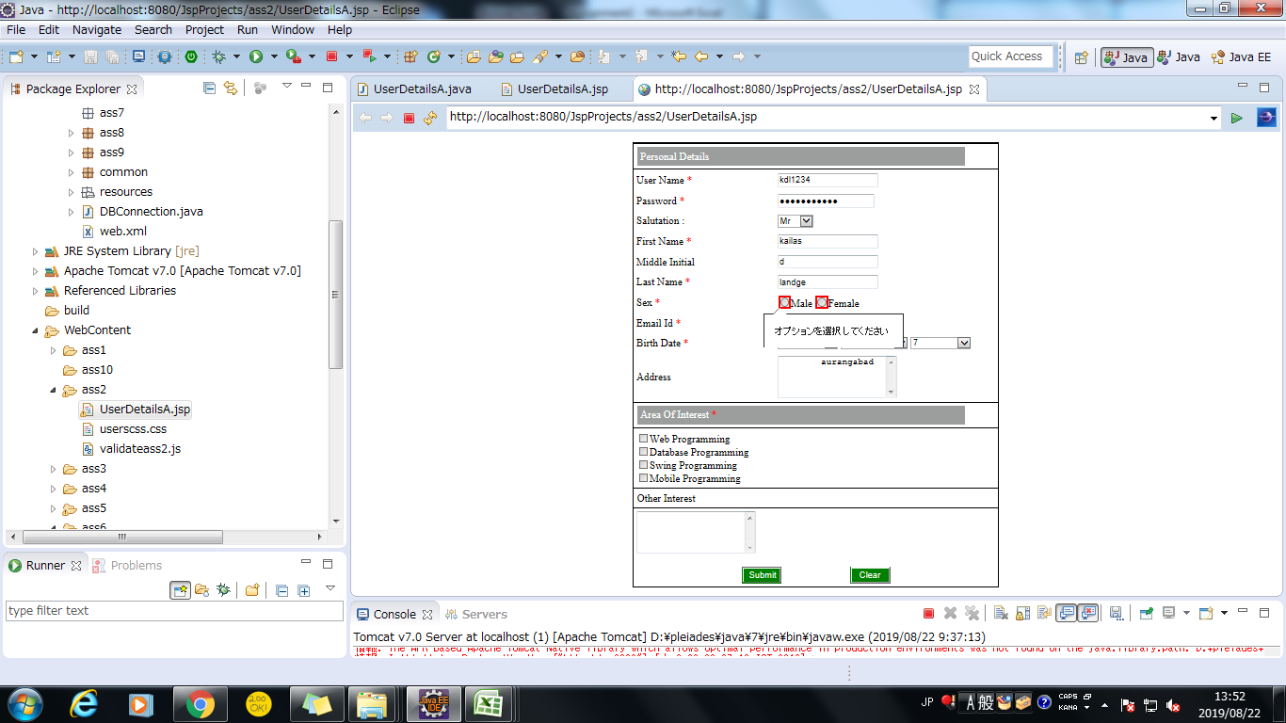

Screen shoot 3: | Successfully display data and save to database

